Sheet1
Floor Plan Room Name |  |  |  |  |  |  |  | Bim D Extraction
Sr. No. | Type of Floor | Zone | Room Tag in Japanese | Room Tag in English |  | Domain Remarks | Software Remarks | Area | Zone | Room Name (面積 エリア 室名) | Unit Type (ユニットタイプ) | Area type (面積タイプ) |  | Colour codes as per summary sheet |  |  | Revised
1 | Ward | Nursing Unit | SS | SS |  |  |  | SS | ナースステーション | ナースステーション |  |  | A | 250.225.250 | 250.225.250
2 |  |  | 面談室 | interview room |  |  |  | 面談室 | - | 共用室 |  |  | B | 253.233.217 | 255.235.220
3 |  |  | 診察処置室 | Examination and Treatment Room |  |  |  | 診察処置室 | - | 診察系諸室 |  |  | C | 218.238.243 | 220.240.245
4 |  |  | カンファレンス室 | Conference Room |  |  |  | カンファレンス室 | - | 共用室 |  |  | D | 228.223.236 | 230.225.235
5 |  |  | ミキシング 薬剤庫 | chemical storage |  |  |  | 薬剤庫 | - | 共用室 |  |  | E | 235.241.222 | 235.240.220
6 |  |  | 器材庫 | equipment storage |  |  |  | 器材庫 | - | 共用室 |  |  | F: Lobby, Windbreak Room, Accounting Area and Passage, Common WC, EV Hall, Staircase, Family Waiting Lobby | 255.255.255 | 255.255.255
7 |  |  | 休憩室 | Break room |  |  |  | 休憩室 | - | 共用室 |  |  | H : EV | 197.217.241 | 197.217.241
8 |  |  | 仮眠室 | Nap room |  |  |  | 仮眠室 | - | 共用室 |  |  | L: External Staircase | - | 255.255.255
9 |  | Patient Area | 汚物処理室 | Waste treatment room |  |  |  | 汚物処理室 | - | トイレ等 |  |  | M : light garden | 250.250.195 | 255.255.255
10 |  |  | HCWC | HCWC |  |  |  | HCWC | - | トイレ等 |  |  | N : Evacuation Balcony | 250.225.250 | 255.255.255
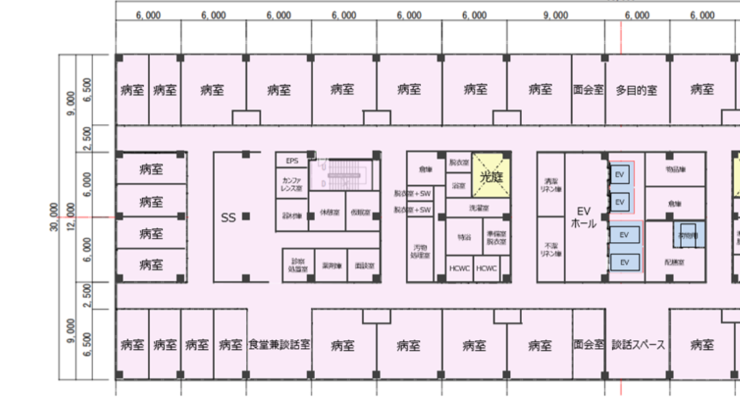
11 |  |  | 浴室 | Bathroom |  |  |  | UB | 浴室_ユニット_1 | 浴室
12 |  |  | 脱衣室 | changing room |  |  |  | 脱衣室 | - | 共用室 | floor plans
13 |  |  | シャワーブース | Unit Shower |  |  |  | SW | - | トイレ等
14 |  |  | 脱衣室 | changing room |  |  |  | 脱衣室 | - | 共用室
15 |  |  | 特浴 | Special bath |  |  |  | 特浴 | 浴室_ユニット_1 | 浴室
16 |  |  | 脱衣室 | changing room |  |  |  | 脱衣室 | - | 共用室
17 |  |  | 洗濯室 | Laundry room |  |  |  | 洗濯室 | - | トイレ等
18 |  |  | 光庭 | Light garden |  | colour change |  | 光庭 | - | その他
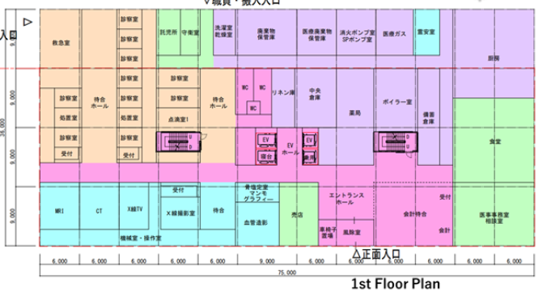
19 |  | EV Core | EV | P-15, B-15 | 220.240.245 |  |  | EV | - | ELV
20 |  |  | EVホール | EV Hall |  |  |  | EVホール | - | エントランス・ロビー等
21 |  |  | 清潔リネン庫 | Clean linen storage |  |  |  | 清潔リネン庫 | - | 共用室
22 |  |  | 不潔リネン庫 | unclean linen storage |  |  |  | 不潔リネン庫 | - | 共用室
23 |  |  | 配膳室 | catering room |  |  |  | 配膳室 | - | 共用室
24 |  | Periphery | 食堂兼談話室 | Cafeteria |  |  |  | 食堂兼談話室 | - | 事務系諸室
25 |  |  | 4床室 | 4-bedded room |  | name added |  | 4床室 | 一般病床_4 | 入院病床
26 |  |  | 1床室 | single-bedded room |  | name added |  | 1床室 | 一般病床_1 | 入院病床
27 |  | Others | 面会室 | Visiting room |  |  |  | - | - | -
28 |  |  | 多目的室 | Multipurpose room |  |  |  | 多目的室 | - | 事務系諸室
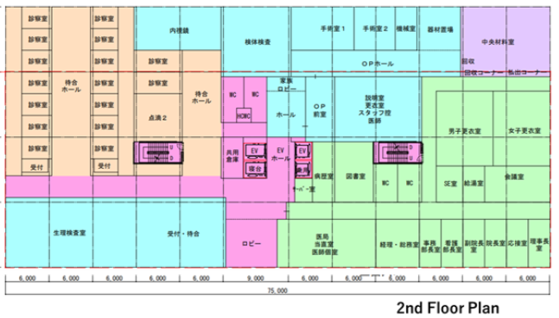
29 |  |  | 倉庫 | Warehouse |  |  |  | 倉庫 | - | 共用室
30 |  |  | 物品庫 | Warehouse |  |  |  | 共用室 | - | 共用室
31 |  |  | PS | PS |  |  |  | PS | - | 設備スペース
32 |  |  | WC | WC |  | name added |  | WC | - | トイレ等
33 |  |  | 階段 | Staircase |  |  |  | 階段室 | - | 階段(屋内)
34 |  |  | 病棟廊下 | Corridor |  |  |  | 廊下 | - | 共用通路
35 |  |  | バルコニー | Balcony |  | colour change |  | バルコニー | - | ベランダ
36 |  |  | 外部階段 | External Staircase |  | name added |  | 屋外階段 | - | 階段(屋外)
37 | clinic | Image Diagnosis Area | MRI撮影室 | MRI Imaging Room | 220.240.245 |  |  | MRI | - | 磁気等シールド室
38 |  |  | X線TV操作室 | X-ray TV Examination Room | 220.240.245 |  |  | X線TV | - | 放射線シールド室 |  |  | Room Seperator Line
39 |  |  | CT撮影室 | CT Photography Room | 220.240.245 |  |  | CT | - | 放射線シールド室 |  |  | Not Clear
40 |  |  | X線撮影室 | X-ray Photography Room | 220.240.245 |  |  | X線撮影室 | - | 放射線シールド室
41 |  |  | 骨塩測定室・マンモグラフィ | Bone Mineral Measuring Room/Mammography Room | 220.240.245 |  |  | 骨密度測定室 マンモグラフィー | - | 放射線シールド室
42 |  |  | 血管造影検査室 | Angiography Room | 220.240.245 |  |  | 血管造影室 | - | 放射線シールド室
43 |  |  | 機械室・操作室 | Machine Room/Operation Room | 220.240.245 |  |  | 機械室・操作室 | - | 診察系諸室
44 |  |  | 画像診断待合 | Waiting Hall | 220.240.245 |  |  | 待合 | - | 共用通路
45 |  |  | 画像診断受付 | Reception | 220.240.245 |  |  | 受付 | - | 共用通路
46 |  |  | 画像診断通路 | Aisle | 220.240.245 |  |  | 廊下 | - | 共用通路
47 |  | Outpatient Area | 救急室 | Emergency Room |  |  |  | 救急室 | - | 診察系諸室
48 |  |  | 診察室 | Consultaion Room |  |  |  | 診察室 | - | 診察系諸室
49 |  |  | 点滴室 | Intravenous Drip Room |  |  |  | 点滴１ | - | 診察系諸室
50 |  |  | 外来受付 | Reception |  |  |  | 受付 | - | 共用通路
51 |  |  | 待合ホール | Waiting Hall |  |  |  | 待合ホール | - | 共用通路
52 |  |  | スタッフ通路 | Staff Passage |  |  |  | スタッフ通路 | - | 共用通路
53 |  |  | ストレージ | Storage
54 |  | Rehabilitation Room Area/Function Training Area | 機能訓練室 | Functional Training Room |  |  |  | 機能訓練室 | - | 共用室
55 |  |  | 言語治療ST室 | Speech Therapy Room |  |  |  | 語治療ST室 | - | 診察系諸室
56 |  |  | リハビリスタッフ室 | Staff Room/Reception |  |  |  | 受付 スタッフ室 | - | 共用室
57 |  |  | 診療室 | Consultation Room |  |  |  | 診察室 | - | 診察系諸室
58 |  |  | リハビリ待合 | Waiting Hall |  |  |  | 機能訓練室 | - | 共用室
59 |  | Machine Room/Valt/Transport Room Area | ボイラー室 | Boiler Room |  |  |  | ボイラー室 | - | 設備室
60 |  |  | 霊安室 | Mortuary |  |  |  | 霊安室 | - | 共用室
61 |  |  | 消火ポンプ室・SPポンプ室 | Fire Pump Room/SP Pump Room |  | name change |  | 消化ポンプ室 SPポンプ室 | - | 設備室
62 |  |  | 医療廃棄物保管庫 | Medical Waste storage |  |  |  | 医療廃棄物保管庫 | - | 共用室
63 |  |  | 廃棄物保管庫 | Waste storage |  |  |  | 廃棄物保管庫 | - | 共用室
64 |  |  | 洗濯乾燥室 | Laundry Drying Room |  |  |  | 洗濯室 乾燥室 | - | トイレ等
65 |  |  | リネン庫 | Linen Storage |  |  |  | リネン庫 | - | 共用室
66 |  |  | 守衛室 | Guard Room |  |  |  | 守衛室 | - | 共用室
67 |  |  | 託児所 | Nursery |  |  |  | 託児所 | - | 共用室
68 |  |  | 医療ガスマニホールド室 | Medical Gas Manifold Room |  |  |  | 医療ガスマニュホールド室 | - | 設備室
69 |  | Operation/Welfare Related Area | 売店 | Shop |  |  |  | 売店 | - | 店舗(実装)
70 |  |  | 風除室 | Windbreak Room |  |  |  | 風除室 車椅子スペース | - | 風除室
71 |  |  | ロビー | Lobby |  |  |  | ロビー | - | エントランス・ロビー等
72 |  |  | エントランスホール | Entrance Hall |  |  |  | ロビー | - | エントランス・ロビー等
73 |  |  | 会計待合 | Accounting Waiting Area |  |  |  | 会計待合 | - | エントランス・ロビー等
74 |  |  | 医療事務室 | Medical Office Room |  |  |  | 医療事務 | - | 事務系諸室
75 |  |  | 女子WC | Mens WC |  |  |  | WC | - | トイレ等
76 |  |  | 男子WC | Women's WC |  |  |  | WC | - | トイレ等
77 |  |  | 車椅子使用者用WC(HCWC） | HCWC |  |  |  | HCWC | - | トイレ等
78 |  | Physiological Test Room Area | 生理検査待合 | Physiological Test Waiting Room |  |  |  | 生理検査待合室 | - | 診察系諸室
79 |  |  | 超音波検査室 | Ultrasonic Test Room |  |  |  | 超音波エコ | - | 防音等シールド室
80 |  |  | 生理検査廊下 | Physiological Test Passage |  |  |  | 生理検査待合室 | - | 診察系諸室
81 |  |  | 筋電図検査室 | Electromyography Test Room |  |  |  | 筋電図 | - | 磁気等シールド室
82 |  |  | 心電図検査室 | Electrocardiogram Test Room |  |  |  | 心電 | - | 磁気等シールド室
83 |  |  | 脳波検査室 | Electroencephalography Test Room |  |  |  | 脳波 | - | 磁気等シールド室
84 |  |  | 生理検査準備室 | Physiological Test Preparation Room |  |  |  | 生理検査準備室 | - | 診察系諸室
85 |  |  | 聴力検査室 | Audiometry Room |  |  |  | 聴力 | - | 防音等シールド室
86 |  |  | 眼底検査室 | Funduscopy Room |  |  |  | 眼底 | - | 防音等シールド室
87 |  |  | 受付 | Reception |  |  |  | 受付 | - | 共用通路
88 |  |  | 生理検査スタッフ室 | Staff Room |  |  |  | 生理検査スタッフ室 | - | 診察系諸室
89 |  | Specimen Test Room Area | 検体検査室 | Specimen Test Room |  |  |  | 検体検査室 | - | 診察系諸室
90 |  | Dialysis Room Area | 人工透析室 | Dialysis Room |  |  |  | 人工透析室 | - | 透析室
91 |  | Autoscope Room Area | 受付・待合 | Reception/Waiting Hall |  |  |  | 受付・待合 | - | 共用通路
92 |  |  | 内視鏡室 | Autoscope Room |  |  |  | 内視鏡 | - | 診察系諸室
93 |  |  | 洗浄・準備室 | Washing/Preparation Room |  |  |  | 洗浄・準備室 | - | 診察系諸室
94 |  |  | 廊下 | Passage |  |  |  | 受付・待合 | - | 共用通路
95 |  | ME Equipment Management Room/Central Warehouse/Stockpile Warehouse Area | 備蓄倉庫 | Stockpile Warehouse |  |  |  | 備蓄倉庫 | - | 共用室
96 |  |  | 中央倉庫 | Central Warehouse |  |  |  | 中央倉庫 | - | 共用室
97 |  |  | ME機器管理室 | ME Equipment Management Room |  |  |  | ME機器管理室 | - | 設備室
98 |  | Chemotherapy Room Area | 化学療法室 | Chemotherapy Room Area |  |  |  | 化学療法室 | - | 診察系諸室
99 |  | - | ロビー | Lobby |  |  |  | ロビー | - | エントランス・ロビー等
100 |  |  | 女子WC | Mens WC |  |  |  | WC | - | トイレ等
101 |  |  | 男子WC | Women's WC |  |  |  | WC | - | トイレ等
102 |  |  | 車椅子使用者用WC(HCWC） | HCWC |  |  |  | HCWC | - | トイレ等
103 |  | Operating Room Area | 家族待合ロビー | Family Waiting Lobby |  |  |  | 家族待合ロビー | - | 共用通路
104 |  |  | 器材置場 | Equipment Room
105 |  |  | 機械室 | Machine Room |  |  |  | 機械室 | - | 設備室
106 |  |  | 手術室 | Operating Room |  |  |  | 手術室 | - | 手術室
107 |  |  | OPホール | Operating Room Hall |  |  |  | OPホール | - | 共用通路
108 |  |  | OP前室 | Operating Room Pre Room |  |  |  | OP前室 | - | 共用通路
109 |  |  | 医師・スタッフ控室 | Doctor/Staff Waiting Room |  |  |  | 医師 スタッフ控 更衣室 説明室 | - | 共用室
110 |  |  | 通路 | Connecting Passage |  |  |  | 廊下 | - | 共用通路
111 |  |  | 搬出通路 | Moving passage |  |  |  | 搬出通路 | - | 共用通路
112 |  | Central Supply Room Area | 中央材料室 | Central Supply Room |  |  |  | 中央材料室 | - | 中央材料室
113 |  | Pharmacy Area | 薬局エリア | Pharmacy Area |  |  |  | 薬局調剤室 DI室 薬局事務室 | - | 調剤薬局
114 |  | Administration/Operation Area | 理事長室 | Board of Director's room |  |  |  | 理事長室 | - | 事務系諸室
115 |  |  | 応接室 | Reception room |  |  |  | 応接室 | - | 事務系諸室
116 |  |  | 院長室 | Director's room |  |  |  | 院長室 | - | 事務系諸室
117 |  |  | 副院長室 | Deputy Director's room |  |  |  | 副委員長室 | - | 事務系諸室
118 |  |  | 看護部長室 | Head Nurse's room |  |  |  | 看護部長室 | - | 事務系諸室
119 |  |  | 事務部長室 | Head of Administration's room |  |  |  | 事務部長室 | - | 事務系諸室
120 |  |  | 経理・総務部室 | Accounting and General Affairs Room |  |  |  | 経理・総務室 | - | 事務系諸室
121 |  |  | 医局・医師個室・当直室 | Medical office/On-call Room/Private Rooms for Doctors |  |  |  | 医局 当直室 医師個室 | - | 事務系諸室
122 |  |  | 大会議室 | Large Conference Room |  |  |  | 多目的ホール (大会議室) | - | 事務系諸室
123 |  |  | 会議室 | Conference Room |  |  |  | 会議室 | - | 事務系諸室
124 |  |  | 職員食堂 | Staff Cafeteria |  |  |  | 職員食堂 | - | レストラン
125 |  |  | 男子更衣室 | Men's Locker Room |  |  |  | 男子更衣室 | - | 共用室
126 |  |  | 女子更衣室 | Women's Locker Room |  |  |  | 女子更衣室 | - | 共用室
127 |  |  | 図書室 | Library |  |  |  | 図書室 | - | 事務系諸室
128 |  |  | 病歴室 | Medical History Room |  |  |  | 病歴室 | - | 事務系諸室
129 |  |  | SE室 | System Engineer Room |  |  |  | サーバー室 給湯室 | - | 共用室
130 |  |  | サーバー・給湯室 | Server Room |  |  |  | サーバー室 給湯室 | - | 共用室
131 |  |  | 男子トイレ | Men's WC |  |  |  | WC | - | トイレ等
132 |  |  | 女子トイレ | Women's WC |  |  |  | WC | - | トイレ等
133 |  | Canteen Room Area | 厨房・調理室/休憩室・栄養指導室 | Kitchen/Resting Room/Nutrition Guidance Room |  |  |  | 厨房・調理室 休憩室 更衣室 WC 栄養指導室 | - | レストラン厨房
Sr. No. | Type of Floor | Zone | Room Name in Japanese | Room Name in English |  | Domain Remarks | Software Remarks
1 | Clinic Floor | Machine Room/Valt/Transport Room Area | 供給部門通路 | Supply department Passage |  | same passage will be use for kitchen, Pharmacy, stockpile Warehouse, Central Warehouse, ME Equipment room
2 |  |  | 職員用出入口通路 | entrance/exit passage for staff |  | room added
3 |  | Passage between Zone A and Zone B | 共用廊下 | common Passage |  | room added
4 |  | - | EVロビー | EV Lobby |  | room added
5 |  |  | 共用通路 | WC Passgae |  | room added
6 |  | Administration/Operation Area | 管理者の通路 | Admin Passage |  | same passage will be use for guard room and Nursery

